podział na subregiony

Podział Wielkopolski na subregiony wg przynależności powiatowych urzędów pracy do Oddziałów Wojewódzkiego Urzędu Pracyw Poznaniu
 | powrót do spisu tabel

Tab. 3.1
Tabela 3. Osoby bezrobotne w Wielkopolsce ogółem - luty 2021 r. |  |  |  |  |  |  |  | Powrót do spisu tabel
3.1 Liczba, zmiany i płynność bezrobocia
L.p. | Powiaty | Liczba bezrobotnych w końcu miesiąca | % wzrost/spadek bezrobotnych |  | dane z miesiąca sprawozdawczego
 |  |  | w stosunku do stycznia 2021 r. | w stosunku do lutego 2020 r. | napływ | odpływ
 |  |  |  |  |  | ogółem | z powodu podjęcia pracy
1. | chodzieski | 1,644 | -3.1 | 16.1 | 170 | 223 | 68
2. | czarnkowsko -trzcianecki | 1,618 | 1.2 | 14.4 | 244 | 225 | 118
3. | gnieźnieński | 2,284 | 2.0 | 8.0 | 310 | 265 | 135
4. | gostyński | 1,962 | -0.2 | 12.1 | 215 | 218 | 117
5. | grodziski | 983 | 0.2 | 17.7 | 114 | 112 | 70
6. | jarociński | 1,536 | 3.0 | 28.6 | 185 | 140 | 95
7. | kaliski | 2,712 | 4.8 | 24.2 | 355 | 232 | 146
7a. | - powiat ziemski | 978 | 6.0 | 25.7 | 134 | 79 | 50
7b. | - m. Kalisz | 1,734 | 4.1 | 23.4 | 221 | 153 | 96
8. | kępiński | 676 | -1.9 | 22.5 | 67 | 80 | 49
9. | kolski | 1,501 | -2.6 | 6.1 | 241 | 281 | 127
10. | koniński | 7,436 | 2.7 | 18.5 | 772 | 578 | 349
10a. | - powiat ziemski | 4,710 | 2.3 | 15.5 | 511 | 406 | 233
10b. | - m. Konin | 2,726 | 3.4 | 24.2 | 261 | 172 | 116
11. | kościański | 1,092 | -0.7 | 16.7 | 126 | 134 | 73
12. | krotoszyński | 1,464 | 2.5 | 25.1 | 189 | 153 | 87
13. | leszczyński | 2,001 | 1.6 | 9.5 | 268 | 237 | 171
13a. | - powiat ziemski | 797 | 2.0 | 13.5 | 110 | 94 | 68
13b. | - m. Leszno | 1,204 | 1.3 | 7.0 | 158 | 143 | 103
14. | międzychodzki | 806 | 4.3 | 40.9 | 101 | 68 | 39
15. | nowotomyski | 1,061 | 0.6 | 35.5 | 133 | 127 | 102
16. | obornicki | 1,009 | 6.8 | 39.0 | 148 | 84 | 44
17. | ostrowski | 2,563 | 2.3 | 21.4 | 392 | 335 | 182
18. | ostrzeszowski | 1,105 | -1.0 | 8.0 | 149 | 160 | 74
19. | pilski | 3,184 | 5.2 | 23.0 | 376 | 220 | 132
20. | pleszewski | 1,438 | -0.2 | 33.6 | 152 | 155 | 86
21. | poznański | 12,005 | 3.9 | 81.5 | 1,324 | 876 | 730
21a. | - powiat ziemski | 4,358 | 3.7 | 81.4 | 480 | 324 | 273
21b. | - m. Poznań | 7,647 | 4.0 | 81.6 | 844 | 552 | 457
22. | rawicki | 1,177 | -1.8 | 15.1 | 141 | 162 | 90
23. | słupecki | 1,906 | -0.5 | 14.5 | 187 | 196 | 149
24. | szamotulski | 1,448 | 1.0 | 37.9 | 166 | 151 | 90
25. | średzki | 1,800 | -0.4 | 12.1 | 173 | 180 | 93
26. | śremski | 738 | -0.1 | 33.7 | 119 | 120 | 56
27. | turecki | 1,748 | 1.3 | 20.9 | 249 | 226 | 115
28. | wągrowiecki | 1,500 | 5.9 | 16.1 | 206 | 122 | 62
29. | wolsztyński | 738 | 0.3 | 43.9 | 87 | 85 | 59
30. | wrzesiński | 1,806 | -0.1 | 43.0 | 194 | 196 | 115
31. | złotowski | 2,018 | -4.4 | 1.7 | 211 | 303 | 137
Województwo |  | 64,959 | 1.8 | 27.4 | 7,764 | 6,644 | 3,960
Subregion kaliski |  | 11,494 | 2.1 | 23.5 | 1,489 | 1,255 | 719
Subregion koniński |  | 12,591 | 1.4 | 16.6 | 1,449 | 1,281 | 740
Subregion leszczyński |  | 6,970 | 0.0 | 15.2 | 837 | 836 | 510
Subregion pilski |  | 9,964 | 1.2 | 14.6 | 1,207 | 1,093 | 517
Subregion poznański |  | 23,940 | 2.6 | 48.6 | 2,782 | 2,179 | 1,474

liczba bezrobotnych w podregionach województwa wielkopolskiego w końcu lipca 2004r.
 | 1

Tab. 4.1
Tabela 4. Bezrobotne kobiety w Wielkopolsce - luty 2021 r. |  |  |  |  |  |  |  |  | Powrót do spisu tabel
4.1 Liczba, zmiany i płynność bezrobocia
L.p. | Powiaty | Liczba bezrobotnych kobiet w końcu miesiąca | % wzrost/spadek |  | % udział bezrobotnych kobiet w ogóle | dane z miesiąca sprawozdawczego
 |  |  | w stosunku do stycznia 2021 r. | w stosunku do lutego 2020 r. |  | napływ | odpływ
 |  |  |  |  |  |  | ogółem | z powodu podjęcia pracy
1. | chodzieski | 1,030 | -3.4 | 21.6 | 62.7 | 87 | 123 | 35
2. | czarnkowsko -trzcianecki | 898 | 1.4 | 20.2 | 55.5 | 141 | 129 | 59
3. | gnieźnieński | 1,252 | 0.0 | 1.2 | 54.8 | 152 | 152 | 72
4. | gostyński | 1,161 | 0.7 | 12.4 | 59.2 | 105 | 97 | 56
5. | grodziski | 589 | 0.2 | 16.6 | 59.9 | 63 | 62 | 35
6. | jarociński | 909 | 2.1 | 24.2 | 59.2 | 92 | 73 | 44
7. | kaliski | 1,524 | 4.0 | 21.8 | 56.2 | 182 | 124 | 74
7a. | - powiat ziemski | 561 | 3.3 | 19.9 | 57.4 | 67 | 49 | 30
7b. | - m. Kalisz | 963 | 4.3 | 23.0 | 55.5 | 115 | 75 | 44
8. | kępiński | 397 | -3.2 | 16.8 | 58.7 | 36 | 49 | 32
9. | kolski | 925 | -5.4 | 6.9 | 61.6 | 115 | 168 | 79
10. | koniński | 4,225 | 1.5 | 14.3 | 56.8 | 389 | 328 | 170
10a. | - powiat ziemski | 2,761 | 0.8 | 11.0 | 58.6 | 262 | 241 | 112
10b. | - m. Konin | 1,464 | 2.8 | 21.2 | 53.7 | 127 | 87 | 58
11. | kościański | 697 | -0.9 | 16.6 | 63.8 | 71 | 77 | 40
12. | krotoszyński | 853 | 2.3 | 21.7 | 58.3 | 96 | 77 | 45
13. | leszczyński | 1,195 | 0.3 | 9.3 | 59.7 | 129 | 126 | 95
13a. | - powiat ziemski | 489 | 1.5 | 14.3 | 61.4 | 56 | 49 | 36
13b. | - m. Leszno | 706 | -0.6 | 6.2 | 58.6 | 73 | 77 | 59
14. | międzychodzki | 496 | 3.3 | 32.3 | 61.5 | 55 | 39 | 22
15. | nowotomyski | 606 | 0.3 | 37.7 | 57.1 | 73 | 71 | 61
16. | obornicki | 574 | 4.7 | 31.7 | 56.9 | 71 | 45 | 21
17. | ostrowski | 1,447 | 2.0 | 25.0 | 56.5 | 217 | 189 | 106
18. | ostrzeszowski | 675 | -2.7 | 2.3 | 61.1 | 68 | 87 | 40
19. | pilski | 1,779 | 4.3 | 18.8 | 55.9 | 200 | 127 | 68
20. | pleszewski | 826 | -3.1 | 25.7 | 57.4 | 78 | 104 | 48
21. | poznański | 6,575 | 3.8 | 78.0 | 54.8 | 713 | 474 | 405
21a. | - powiat ziemski | 2,545 | 3.0 | 77.7 | 58.4 | 247 | 172 | 153
21b. | - m. Poznań | 4,030 | 4.2 | 78.2 | 52.7 | 466 | 302 | 252
22. | rawicki | 718 | -3.2 | 14.7 | 61.0 | 75 | 99 | 52
23. | słupecki | 1,111 | -0.5 | 7.7 | 58.3 | 98 | 104 | 86
24. | szamotulski | 840 | 0.2 | 23.2 | 58.0 | 88 | 86 | 50
25. | średzki | 1,104 | -2.0 | 12.7 | 61.3 | 89 | 112 | 57
26. | śremski | 450 | -2.0 | 33.1 | 61.0 | 67 | 76 | 39
27. | turecki | 1,018 | -0.3 | 10.9 | 58.2 | 120 | 123 | 59
28. | wągrowiecki | 925 | 3.9 | 16.6 | 61.7 | 96 | 61 | 29
29. | wolsztyński | 417 | -2.1 | 42.8 | 56.5 | 41 | 50 | 34
30. | wrzesiński | 1,046 | 0.2 | 37.3 | 57.9 | 109 | 107 | 57
31. | złotowski | 1,149 | -6.4 | 2.1 | 56.9 | 99 | 177 | 71
Województwo |  | 37,411 | 0.8 | 24.3 | 57.6 | 4,015 | 3,716 | 2,141
Subregion kaliski |  | 6,631 | 1.0 | 20.6 | 57.7 | 769 | 703 | 389
Subregion koniński |  | 7,279 | 0.0 | 11.8 | 57.8 | 722 | 723 | 394
Subregion leszczyński |  | 4,188 | -0.7 | 15.0 | 60.1 | 421 | 449 | 277
Subregion pilski |  | 5,781 | 0.1 | 15.4 | 58.0 | 623 | 617 | 262
Subregion poznański |  | 13,532 | 1.9 | 43.2 | 56.5 | 1,480 | 1,224 | 819

liczba bezrobotnych w podregionach województwa wielkopolskiego w końcu lipca 2004r.
 | 1

Tab. 5.1
Tabela 5. Osoby bezrobotne zamieszkale na wsi w Wielkopolsce - luty 2021 r. |  |  |  |  |  |  |  |  |  | Powrót do spisu tabel
5.1 Liczba, zmiany i płynność bezrobocia
L.p. | Powiaty | Liczba bezrobotnych zamieszkałych na wsi w końcu miesiąca | w tym: | % wzrost/spadek liczby bezrobotnych |  | % udział bezrobotnych zamieszkałych na wsi w ogóle | dane z miesiąca sprawozdawczego
 |  |  | kobiety | w stosunku do stycznia 2021 r. | w stosunku do lutego 2020 r. |  | napływ | odpływ
 |  |  |  |  |  |  |  | ogółem | z powodu podjęcia pracy
1. | chodzieski | 711 | 457 | 0.0 | 4.4 | 43.2 | 56 | 56 | 22
2. | czarnkowsko -trzcianecki | 864 | 472 | -0.2 | 12.9 | 53.4 | 128 | 130 | 69
3. | gnieźnieński | 766 | 439 | 0.0 | 0.4 | 33.5 | 89 | 89 | 49
4. | gostyński | 1,108 | 660 | -0.4 | 14.0 | 56.5 | 111 | 116 | 65
5. | grodziski | 632 | 385 | 0.8 | 20.2 | 64.3 | 71 | 66 | 40
6. | jarociński | 891 | 540 | 3.1 | 26.2 | 58.0 | 99 | 72 | 49
7. | kaliski | 865 | 504 | 6.0 | 22.9 | 31.9 | 120 | 71 | 44
7a. | - powiat ziemski | 865 | 504 | 6.0 | 22.9 | 88.4 | 120 | 71 | 44
7b. | - m. Kalisz | 0 | 0 | 0.0 | 0.0 | 0.0 | 0 | 0 | 0
8. | kępiński | 465 | 274 | -1.3 | 24.7 | 68.8 | 50 | 56 | 33
9. | kolski | 857 | 550 | -2.1 | 3.8 | 57.1 | 135 | 153 | 70
10. | koniński | 4,032 | 2,366 | 2.4 | 16.0 | 54.2 | 445 | 350 | 205
10a. | - powiat ziemski | 4,032 | 2,366 | 2.4 | 16.0 | 85.6 | 445 | 350 | 205
10b. | - m. Konin | 0 | 0 | 0.0 | 0.0 | 0.0 | 0 | 0 | 0
11. | kościański | 567 | 381 | 0.4 | 21.7 | 51.9 | 68 | 66 | 40
12. | krotoszyński | 497 | 286 | 1.8 | 23.6 | 33.9 | 56 | 47 | 23
13. | leszczyński | 742 | 455 | 1.4 | 12.8 | 37.1 | 99 | 89 | 64
13a. | - powiat ziemski | 742 | 455 | 1.4 | 12.8 | 93.1 | 99 | 89 | 64
13b. | - m. Leszno | 0 | 0 | 0.0 | 0.0 | 0.0 | 0 | 0 | 0
14. | międzychodzki | 472 | 290 | 5.4 | 41.7 | 58.6 | 56 | 32 | 20
15. | nowotomyski | 641 | 358 | 0.3 | 29.5 | 60.4 | 84 | 82 | 63
16. | obornicki | 508 | 284 | 4.7 | 36.6 | 50.3 | 71 | 48 | 24
17. | ostrowski | 1,189 | 688 | 2.9 | 23.6 | 46.4 | 175 | 142 | 79
18. | ostrzeszowski | 665 | 424 | -2.5 | 4.6 | 60.2 | 96 | 113 | 46
19. | pilski | 1,119 | 690 | 6.7 | 16.9 | 35.1 | 145 | 75 | 35
20. | pleszewski | 887 | 514 | 0.0 | 37.1 | 61.7 | 96 | 96 | 57
21. | poznański | 2,720 | 1,616 | 2.7 | 80.1 | 22.7 | 297 | 225 | 190
21a. | - powiat ziemski | 2,720 | 1,616 | 2.7 | 80.1 | 62.4 | 297 | 225 | 190
21b. | - m. Poznań | 0 | 0 | 0.0 | 0.0 | 0.0 | 0 | 0 | 0
22. | rawicki | 520 | 319 | -5.3 | 7.4 | 44.2 | 48 | 77 | 45
23. | słupecki | 1,353 | 812 | -0.1 | 11.8 | 71.0 | 129 | 130 | 100
24. | szamotulski | 741 | 442 | 0.4 | 36.7 | 51.2 | 79 | 76 | 43
25. | średzki | 1,082 | 682 | 0.7 | 11.9 | 60.1 | 99 | 92 | 51
26. | śremski | 324 | 200 | -1.5 | 40.3 | 43.9 | 46 | 51 | 22
27. | turecki | 1,050 | 619 | 3.0 | 21.7 | 60.1 | 155 | 124 | 66
28. | wągrowiecki | 800 | 512 | 6.4 | 13.5 | 53.3 | 110 | 62 | 30
29. | wolsztyński | 545 | 319 | 0.0 | 51.8 | 73.8 | 64 | 64 | 43
30. | wrzesiński | 821 | 490 | 0.9 | 33.7 | 45.5 | 90 | 83 | 49
31. | złotowski | 1,097 | 637 | -3.3 | 4.4 | 54.4 | 103 | 141 | 69
Województwo |  | 29,531 | 17,665 | 1.4 | 21.7 | 45.5 | 3,470 | 3,074 | 1,805
Subregion kaliski |  | 5,459 | 3,230 | 1.8 | 23.2 | 47.5 | 692 | 597 | 331
Subregion koniński |  | 7,292 | 4,347 | 1.5 | 14.4 | 57.9 | 864 | 757 | 441
Subregion leszczyński |  | 3,482 | 2,134 | -0.6 | 18.5 | 50.0 | 390 | 412 | 257
Subregion pilski |  | 4,591 | 2,768 | 1.7 | 10.4 | 46.1 | 542 | 464 | 225
Subregion poznański |  | 8,707 | 5,186 | 1.6 | 37.1 | 36.4 | 982 | 844 | 551

liczba bezrobotnych w podregionach województwa wielkopolskiego w końcu lipca 2004r.
 | 0

Tab. 6.1
Tabela 6. Osoby bezrobotne do 30 roku życia w Wielkopolsce - luty 2021 r. |  |  |  |  |  |  |  |  |  | Powrót do spisu tabel
6.1 Liczba, zmiany i płynność bezrobocia
L.p. | Powiaty | Liczba bezrobotnych do 30 roku życia w końcu miesiąca | w tym: | % wzrost/spadek liczby bezrobotnych |  | % udział bezrobotnych do 30 roku życia w ogóle | dane z miesiąca sprawozdawczego
 |  |  | kobiety | w stosunku do stycznia 2021 r. | w stosunku do lutego 2020 r. |  | napływ | odpływ
 |  |  |  |  |  |  |  | ogółem | z powodu podjęcia pracy
1. | chodzieski | 422 | 292 | -6.2 | 29.1 | 25.7 | 58 | 80 | 30
2. | czarnkowsko -trzcianecki | 429 | 282 | 1.7 | 11.4 | 26.5 | 96 | 86 | 48
3. | gnieźnieński | 486 | 323 | 0.0 | -8.5 | 21.3 | 113 | 104 | 60
4. | gostyński | 630 | 410 | -0.3 | 16.0 | 32.1 | 104 | 103 | 47
5. | grodziski | 287 | 188 | -0.7 | 9.1 | 29.2 | 51 | 52 | 32
6. | jarociński | 498 | 330 | 4.8 | 18.6 | 32.4 | 78 | 52 | 42
7. | kaliski | 710 | 457 | 4.6 | 26.6 | 26.2 | 142 | 107 | 68
7a. | - powiat ziemski | 342 | 218 | 8.9 | 37.9 | 35.0 | 73 | 44 | 26
7b. | - m. Kalisz | 368 | 239 | 0.8 | 17.6 | 21.2 | 69 | 63 | 42
8. | kępiński | 199 | 132 | -7.4 | 16.4 | 29.4 | 29 | 43 | 26
9. | kolski | 492 | 325 | -0.4 | 1.9 | 32.8 | 96 | 97 | 46
10. | koniński | 2,353 | 1,454 | 4.1 | 23.2 | 31.6 | 369 | 259 | 161
10a. | - powiat ziemski | 1,683 | 1,039 | 3.5 | 19.6 | 35.7 | 263 | 193 | 117
10b. | - m. Konin | 670 | 415 | 5.7 | 33.2 | 24.6 | 106 | 66 | 44
11. | kościański | 305 | 211 | -3.8 | 14.2 | 27.9 | 44 | 53 | 36
12. | krotoszyński | 434 | 292 | -1.6 | 27.3 | 29.6 | 77 | 81 | 46
13. | leszczyński | 525 | 324 | 2.9 | 7.8 | 26.2 | 107 | 85 | 66
13a. | - powiat ziemski | 249 | 150 | 2.9 | 16.9 | 31.2 | 56 | 45 | 35
13b. | - m. Leszno | 276 | 174 | 3.0 | 0.7 | 22.9 | 51 | 40 | 31
14. | międzychodzki | 259 | 172 | 8.4 | 30.2 | 32.1 | 47 | 26 | 14
15. | nowotomyski | 321 | 208 | 0.3 | 46.6 | 30.3 | 56 | 52 | 41
16. | obornicki | 281 | 189 | 11.5 | 23.2 | 27.8 | 66 | 34 | 17
17. | ostrowski | 744 | 461 | -0.1 | 24.6 | 29.0 | 157 | 148 | 88
18. | ostrzeszowski | 345 | 253 | -2.5 | 0.6 | 31.2 | 67 | 70 | 35
19. | pilski | 848 | 552 | 7.2 | 19.1 | 26.6 | 150 | 86 | 46
20. | pleszewski | 497 | 289 | -2.4 | 34.7 | 34.6 | 61 | 71 | 36
21. | poznański | 2,649 | 1,625 | 5.6 | 84.0 | 22.1 | 419 | 255 | 224
21a. | - powiat ziemski | 1,037 | 653 | 4.2 | 90.3 | 23.8 | 149 | 100 | 93
21b. | - m. Poznań | 1,612 | 972 | 6.5 | 80.1 | 21.1 | 270 | 155 | 131
22. | rawicki | 359 | 235 | -5.8 | -6.3 | 30.5 | 68 | 83 | 40
23. | słupecki | 623 | 387 | -2.7 | 7.8 | 32.7 | 85 | 97 | 69
24. | szamotulski | 384 | 246 | 2.7 | 27.2 | 26.5 | 67 | 55 | 34
25. | średzki | 463 | 326 | -3.1 | 0.2 | 25.7 | 63 | 74 | 44
26. | śremski | 201 | 135 | 1.0 | 11.0 | 27.2 | 56 | 51 | 21
27. | turecki | 478 | 315 | -1.6 | 11.9 | 27.3 | 103 | 104 | 47
28. | wągrowiecki | 421 | 306 | 2.7 | 2.7 | 28.1 | 68 | 51 | 29
29. | wolsztyński | 251 | 163 | 2.4 | 50.3 | 34.0 | 45 | 38 | 25
30. | wrzesiński | 506 | 336 | -3.8 | 41.7 | 28.0 | 79 | 89 | 50
31. | złotowski | 570 | 386 | -0.2 | 0.4 | 28.2 | 84 | 78 | 42
Województwo |  | 17,970 | 11,604 | 1.5 | 22.8 | 27.7 | 3,105 | 2,664 | 1,610
Subregion kaliski |  | 3,427 | 2,214 | 0.3 | 22.3 | 29.8 | 611 | 572 | 341
Subregion koniński |  | 3,946 | 2,481 | 1.7 | 16.1 | 31.3 | 653 | 557 | 323
Subregion leszczyński |  | 2,070 | 1,343 | -0.7 | 12.1 | 29.7 | 368 | 362 | 214
Subregion pilski |  | 2,690 | 1,818 | 1.7 | 12.0 | 27.0 | 456 | 381 | 195
Subregion poznański |  | 5,837 | 3,748 | 2.9 | 39.6 | 24.4 | 1,017 | 792 | 537

liczba bezrobotnych w podregionach województwa wielkopolskiego w końcu lipca 2004r.
 | 0

Tab.7.1
Tabela 7. Osoby bezrobotne powyżej 50 roku życia w Wielkopolsce - luty 2021 r. |  |  |  |  |  |  |  |  |  | Powrót do spisu tabel
7.1 Liczba, zmiany i płynność bezrobocia
L.p. | Powiaty | Liczba bezrobotnych powyżej 50 roku życia w końcu miesiąca | w tym: | % wzrost/spadek liczby bezrobotnych |  | % udział bezrobotnych powyżej 50 roku życia w ogóle | dane z miesiąca sprawozdawczego
 |  |  | kobiety | w stosunku do stycznia 2021 r. | w stosunku do lutego 2020 r. |  | napływ | odpływ
 |  |  |  |  |  |  |  | ogółem | z powodu podjęcia pracy
1. | chodzieski | 440 | 218 | -0.9 | 4.3 | 26.8 | 30 | 34 | 10
2. | czarnkowsko -trzcianecki | 452 | 159 | 0.4 | 10.0 | 27.9 | 44 | 42 | 15
3. | gnieźnieński | 672 | 269 | 0.0 | 8.7 | 29.4 | 56 | 56 | 21
4. | gostyński | 409 | 161 | -1.0 | -5.3 | 20.8 | 20 | 24 | 10
5. | grodziski | 237 | 102 | 1.3 | 10.2 | 24.1 | 20 | 17 | 12
6. | jarociński | 360 | 136 | -3.2 | 25.9 | 23.4 | 22 | 34 | 16
7. | kaliski | 694 | 267 | 3.3 | 18.0 | 25.6 | 62 | 40 | 17
7a. | - powiat ziemski | 202 | 70 | 2.5 | 18.1 | 20.7 | 13 | 8 | 4
7b. | - m. Kalisz | 492 | 197 | 3.6 | 18.0 | 28.4 | 49 | 32 | 13
8. | kępiński | 190 | 73 | 2.2 | 12.4 | 28.1 | 10 | 6 | 2
9. | kolski | 296 | 130 | -8.4 | -6.0 | 19.7 | 35 | 62 | 29
10. | koniński | 1,524 | 598 | 1.9 | 18.5 | 20.5 | 105 | 76 | 32
10a. | - powiat ziemski | 872 | 359 | 3.0 | 15.8 | 18.5 | 68 | 43 | 16
10b. | - m. Konin | 652 | 239 | 0.6 | 22.3 | 23.9 | 37 | 33 | 16
11. | kościański | 258 | 117 | 0.8 | 10.7 | 23.6 | 18 | 16 | 7
12. | krotoszyński | 366 | 130 | 8.3 | 17.3 | 25.0 | 42 | 14 | 3
13. | leszczyński | 502 | 230 | 2.2 | 8.7 | 25.1 | 45 | 34 | 18
13a. | - powiat ziemski | 189 | 87 | 2.2 | 18.1 | 23.7 | 13 | 9 | 4
13b. | - m. Leszno | 313 | 143 | 2.3 | 3.6 | 26.0 | 32 | 25 | 14
14. | międzychodzki | 183 | 75 | -1.1 | 57.8 | 22.7 | 14 | 16 | 9
15. | nowotomyski | 210 | 86 | -2.3 | 12.9 | 19.8 | 18 | 23 | 15
16. | obornicki | 255 | 90 | 2.4 | 50.9 | 25.3 | 26 | 20 | 10
17. | ostrowski | 633 | 258 | 1.3 | 18.5 | 24.7 | 62 | 54 | 19
18. | ostrzeszowski | 282 | 114 | 4.8 | 18.0 | 25.5 | 30 | 17 | 9
19. | pilski | 853 | 317 | 4.9 | 23.4 | 26.8 | 78 | 38 | 21
20. | pleszewski | 266 | 120 | -2.9 | 24.9 | 18.5 | 16 | 24 | 11
21. | poznański | 3,021 | 1,149 | 1.8 | 59.8 | 25.2 | 229 | 177 | 106
21a. | - powiat ziemski | 1,015 | 396 | 2.3 | 52.6 | 23.3 | 75 | 52 | 25
21b. | - m. Poznań | 2,006 | 753 | 1.5 | 63.6 | 26.2 | 154 | 125 | 81
22. | rawicki | 254 | 106 | 2.0 | 27.0 | 21.6 | 26 | 21 | 13
23. | słupecki | 388 | 163 | 0.8 | 12.5 | 20.4 | 27 | 24 | 17
24. | szamotulski | 334 | 134 | -2.3 | 28.0 | 23.1 | 28 | 36 | 17
25. | średzki | 437 | 186 | 0.0 | 10.9 | 24.3 | 30 | 30 | 16
26. | śremski | 184 | 78 | 3.4 | 44.9 | 24.9 | 23 | 17 | 6
27. | turecki | 437 | 178 | 4.3 | 27.4 | 25.0 | 45 | 27 | 14
28. | wągrowiecki | 319 | 122 | 3.9 | 4.9 | 21.3 | 33 | 21 | 10
29. | wolsztyński | 175 | 56 | 1.2 | 26.8 | 23.7 | 12 | 10 | 5
30. | wrzesiński | 399 | 154 | -1.5 | 27.1 | 22.1 | 21 | 27 | 14
31. | złotowski | 546 | 189 | -1.6 | 1.9 | 27.1 | 41 | 50 | 20
Województwo |  | 15,576 | 6,165 | 1.2 | 22.2 | 24.0 | 1,268 | 1,087 | 524
Subregion kaliski |  | 2,791 | 1,098 | 2.0 | 19.2 | 24.3 | 244 | 189 | 77
Subregion koniński |  | 2,645 | 1,069 | 0.9 | 15.6 | 21.0 | 212 | 189 | 92
Subregion leszczyński |  | 1,598 | 670 | 1.0 | 9.1 | 22.9 | 121 | 105 | 53
Subregion pilski |  | 2,610 | 1,005 | 1.6 | 10.4 | 26.2 | 226 | 185 | 76
Subregion poznański |  | 5,932 | 2,323 | 0.8 | 38.2 | 24.8 | 465 | 419 | 226

liczba bezrobotnych w podregionach województwa wielkopolskiego w końcu lipca 2004r.
 | 0

Tab. 8.1
Tabela 8. Osoby długotrwale bezrobotne w Wielkopolsce - luty 2021 r. |  |  |  |  |  |  |  |  |  | Powrót do spisu tabel
8.1 Liczba, zmiany i płynność bezrobocia
L.p. | Powiaty | Liczba długotrwale bezrobotnych w końcu miesiąca | w tym: | % wzrost/spadek liczby bezrobotnych |  | % udział długotrwale bezrobotnych w ogóle | dane z miesiąca sprawozdawczego
 |  |  | kobiety | w stosunku do stycznia 2021 r. | w stosunku do lutego 2020 r. |  | napływ | odpływ
 |  |  |  |  |  |  |  | ogółem | z powodu podjęcia pracy
1. | chodzieski | 809 | 541 | -1.0 | 26.6 | 49.2 | 46 | 54 | 11
2. | czarnkowsko -trzcianecki | 554 | 327 | 2.4 | 46.9 | 34.2 | 59 | 46 | 15
3. | gnieźnieński | 952 | 590 | 0.0 | 35.8 | 41.7 | 87 | 87 | 14
4. | gostyński | 985 | 639 | 1.8 | 28.6 | 50.2 | 59 | 42 | 28
5. | grodziski | 419 | 281 | 4.2 | 32.6 | 42.6 | 32 | 15 | 8
6. | jarociński | 566 | 378 | 3.9 | 58.5 | 36.8 | 56 | 35 | 15
7. | kaliski | 1,147 | 695 | 4.4 | 45.4 | 42.3 | 84 | 36 | 16
7a. | - powiat ziemski | 406 | 269 | 4.6 | 37.6 | 41.5 | 27 | 9 | 3
7b. | - m. Kalisz | 741 | 426 | 4.2 | 50.0 | 42.7 | 57 | 27 | 13
8. | kępiński | 303 | 183 | -1.3 | 31.2 | 44.8 | 9 | 13 | 7
9. | kolski | 454 | 320 | -4.6 | 21.4 | 30.2 | 43 | 65 | 13
10. | koniński | 3,863 | 2,450 | 2.2 | 31.7 | 51.9 | 236 | 154 | 75
10a. | - powiat ziemski | 2,465 | 1,637 | 1.3 | 32.1 | 52.3 | 143 | 111 | 50
10b. | - m. Konin | 1,398 | 813 | 3.7 | 30.9 | 51.3 | 93 | 43 | 25
11. | kościański | 425 | 313 | -0.9 | 27.2 | 38.9 | 30 | 34 | 5
12. | krotoszyński | 614 | 388 | 2.2 | 34.6 | 41.9 | 38 | 25 | 11
13. | leszczyński | 794 | 522 | 0.6 | 10.4 | 39.7 | 56 | 51 | 33
13a. | - powiat ziemski | 308 | 209 | 2.0 | 17.6 | 38.6 | 22 | 16 | 9
13b. | - m. Leszno | 486 | 313 | -0.2 | 6.3 | 40.4 | 34 | 35 | 24
14. | międzychodzki | 313 | 240 | 1.0 | 62.2 | 38.8 | 18 | 15 | 5
15. | nowotomyski | 329 | 201 | 2.8 | 53.0 | 31.0 | 33 | 24 | 16
16. | obornicki | 336 | 220 | 4.3 | 64.7 | 33.3 | 29 | 15 | 5
17. | ostrowski | 822 | 485 | 1.2 | 45.0 | 32.1 | 69 | 59 | 33
18. | ostrzeszowski | 489 | 356 | -3.2 | 16.4 | 44.3 | 29 | 45 | 14
19. | pilski | 1,216 | 757 | 5.7 | 51.8 | 38.2 | 122 | 56 | 26
20. | pleszewski | 584 | 399 | 3.0 | 60.4 | 40.6 | 39 | 22 | 13
21. | poznański | 3,778 | 2,082 | 7.4 | 85.7 | 31.5 | 390 | 131 | 92
21a. | - powiat ziemski | 1,308 | 772 | 8.4 | 79.9 | 30.0 | 136 | 35 | 22
21b. | - m. Poznań | 2,470 | 1,310 | 6.8 | 88.8 | 32.3 | 254 | 96 | 70
22. | rawicki | 515 | 352 | -1.5 | 51.0 | 43.8 | 37 | 45 | 21
23. | słupecki | 918 | 617 | 2.2 | 21.3 | 48.2 | 64 | 44 | 27
24. | szamotulski | 511 | 352 | 2.4 | 28.4 | 35.3 | 44 | 32 | 10
25. | średzki | 889 | 609 | 2.3 | 38.5 | 49.4 | 68 | 48 | 23
26. | śremski | 206 | 144 | 3.0 | 53.7 | 27.9 | 19 | 13 | 5
27. | turecki | 657 | 452 | 0.9 | 30.4 | 37.6 | 53 | 47 | 14
28. | wągrowiecki | 593 | 419 | 2.1 | 32.7 | 39.5 | 37 | 25 | 12
29. | wolsztyński | 253 | 157 | 4.1 | 64.3 | 34.3 | 23 | 13 | 6
30. | wrzesiński | 662 | 431 | 5.6 | 48.4 | 36.7 | 66 | 31 | 12
31. | złotowski | 928 | 606 | -3.3 | 11.7 | 46.0 | 64 | 96 | 24
Województwo |  | 25,884 | 16,506 | 2.5 | 40.3 | 39.8 | 2,039 | 1,418 | 609
Subregion kaliski |  | 4,525 | 2,884 | 2.0 | 42.1 | 39.4 | 324 | 235 | 109
Subregion koniński |  | 5,892 | 3,839 | 1.5 | 29.0 | 46.8 | 396 | 310 | 129
Subregion leszczyński |  | 2,972 | 1,983 | 0.7 | 28.4 | 42.6 | 205 | 185 | 93
Subregion pilski |  | 4,100 | 2,650 | 1.3 | 32.5 | 41.1 | 328 | 277 | 88
Subregion poznański |  | 8,395 | 5,150 | 4.7 | 58.9 | 35.1 | 786 | 411 | 190

liczba bezrobotnych w podregionach województwa wielkopolskiego w końcu lipca 2004r.
 | 0

Tab. 9
Tabela 9. Pozostałe osoby bezrobotne będące w szczególnej sytuacji na rynku pracy - luty 2021 r. |  |  |  |  |  |  |  |  |  |  |  |  |  | Powrót do spisu tabel
L.p. | Powiaty | Korzystający ze świadczeń pomocy społecznej |  |  | Niepełnosprawni |  |  | Posiadający co najmniej jedno dziecko do 6 roku życia |  |  | Posiadający co najmniej jedno dziecko niepełnosprawne do 18 roku życia
 |  | Bezrobotni ogółem | w tym: | % udział bezrobotnych korzystających ze świadczeń pomocy społecznej ogółem w całej populacji bezrobotnych | Bezrobotni ogółem | w tym: | % udział bezrobotnych niepełnosprawnych ogółem w całej populacji bezrobotnych | Bezrobotni ogółem | w tym: | % udział bezrobotnychposiadających co najmniej jedno dziecko do 6 roku życia ogółem w całej populacji bezrobotnych | Bezrobotni ogółem | w tym: | % udział bezrobotnych posiadający co najmniej jedno dziecko niepełnosprawne do 18 roku życia ogółem w całej populacji bezrobotnych
 |  |  | kobiety |  |  | kobiety |  |  | kobiety |  |  | kobiety

1. | chodzieski | 119 | 77 | 7.2 | 88 | 47 | 5.4 | 319 | 287 | 19.4 | 5 | 5 | 0.3
2. | czarnkowsko -trzcianecki | 78 | 33 | 4.8 | 98 | 53 | 6.1 | 346 | 295 | 21.4 | 4 | 4 | 0.2
3. | gnieźnieński | 0 | 0 | 0.0 | 151 | 80 | 6.6 | 537 | 448 | 23.5 | 0 | 0 | 0.0
4. | gostyński | 0 | 0 | 0.0 | 95 | 52 | 4.8 | 408 | 365 | 20.8 | 9 | 8 | 0.5
5. | grodziski | 9 | 4 | 0.9 | 78 | 48 | 7.9 | 257 | 228 | 26.1 | 1 | 1 | 0.1
6. | jarociński | 1 | 1 | 0.1 | 107 | 50 | 7.0 | 357 | 308 | 23.2 | 6 | 6 | 0.4
7. | kaliski | 208 | 126 | 7.7 | 228 | 100 | 8.4 | 651 | 545 | 24.0 | 9 | 6 | 0.3
7a. | - powiat ziemski | 43 | 29 | 4.4 | 63 | 31 | 6.4 | 269 | 227 | 27.5 | 1 | 1 | 0.1
7b. | - m. Kalisz | 165 | 97 | 9.5 | 165 | 69 | 9.5 | 382 | 318 | 22.0 | 8 | 5 | 0.5
8. | kępiński | 15 | 8 | 2.2 | 50 | 19 | 7.4 | 137 | 128 | 20.3 | 0 | 0 | 0.0
9. | kolski | 1 | 0 | 0.1 | 105 | 48 | 7.0 | 295 | 269 | 19.7 | 0 | 0 | 0.0
10. | koniński | 0 | 0 | 0.0 | 363 | 208 | 4.9 | 1,522 | 1,291 | 20.5 | 2 | 2 | 0.0
10a. | - powiat ziemski | 0 | 0 | 0.0 | 174 | 110 | 3.7 | 1,018 | 872 | 21.6 | 0 | 0 | 0.0
10b. | - m. Konin | 0 | 0 | 0.0 | 189 | 98 | 6.9 | 504 | 419 | 18.5 | 2 | 2 | 0.1
11. | kościański | 11 | 8 | 1.0 | 107 | 60 | 9.8 | 224 | 196 | 20.5 | 5 | 5 | 0.5
12. | krotoszyński | 1 | 1 | 0.1 | 90 | 31 | 6.1 | 315 | 284 | 21.5 | 4 | 4 | 0.3
13. | leszczyński | 110 | 85 | 5.5 | 162 | 96 | 8.1 | 468 | 411 | 23.4 | 2 | 2 | 0.1
13a. | - powiat ziemski | 18 | 15 | 2.3 | 48 | 31 | 6.0 | 192 | 176 | 24.1 | 0 | 0 | 0.0
13b. | - m. Leszno | 92 | 70 | 7.6 | 114 | 65 | 9.5 | 276 | 235 | 22.9 | 2 | 2 | 0.2
14. | międzychodzki | 65 | 61 | 8.1 | 47 | 26 | 5.8 | 186 | 174 | 23.1 | 1 | 1 | 0.1
15. | nowotomyski | 0 | 0 | 0.0 | 52 | 29 | 4.9 | 238 | 203 | 22.4 | 1 | 0 | 0.1
16. | obornicki | 0 | 0 | 0.0 | 66 | 39 | 6.5 | 234 | 205 | 23.2 | 7 | 6 | 0.7
17. | ostrowski | 36 | 19 | 1.4 | 213 | 118 | 8.3 | 561 | 474 | 21.9 | 0 | 0 | 0.0
18. | ostrzeszowski | 44 | 28 | 4.0 | 39 | 19 | 3.5 | 283 | 247 | 25.6 | 0 | 0 | 0.0
19. | pilski | 14 | 8 | 0.4 | 224 | 94 | 7.0 | 586 | 531 | 18.4 | 8 | 5 | 0.3
20. | pleszewski | 0 | 0 | 0.0 | 89 | 57 | 6.2 | 190 | 167 | 13.2 | 16 | 11 | 1.1
21. | poznański | 246 | 154 | 2.0 | 496 | 225 | 4.1 | 1,448 | 1,251 | 12.1 | 9 | 4 | 0.1
21a. | - powiat ziemski | 70 | 48 | 1.6 | 150 | 74 | 3.4 | 611 | 530 | 14.0 | 6 | 3 | 0.1
21b. | - m. Poznań | 176 | 106 | 2.3 | 346 | 151 | 4.5 | 837 | 721 | 10.9 | 3 | 1 | 0.0
22. | rawicki | 1 | 0 | 0.1 | 89 | 45 | 7.6 | 267 | 240 | 22.7 | 5 | 5 | 0.4
23. | słupecki | 20 | 10 | 1.0 | 118 | 65 | 6.2 | 274 | 244 | 14.4 | 2 | 2 | 0.1
24. | szamotulski | 37 | 25 | 2.6 | 92 | 55 | 6.4 | 276 | 246 | 19.1 | 4 | 4 | 0.3
25. | średzki | 0 | 0 | 0.0 | 66 | 32 | 3.7 | 394 | 367 | 21.9 | 3 | 1 | 0.2
26. | śremski | 12 | 7 | 1.6 | 95 | 47 | 12.9 | 180 | 148 | 24.4 | 5 | 4 | 0.7
27. | turecki | 101 | 74 | 5.8 | 126 | 58 | 7.2 | 346 | 307 | 19.8 | 4 | 3 | 0.2
28. | wągrowiecki | 21 | 13 | 1.4 | 93 | 44 | 6.2 | 303 | 275 | 20.2 | 0 | 0 | 0.0
29. | wolsztyński | 76 | 39 | 10.3 | 75 | 37 | 10.2 | 182 | 156 | 24.7 | 1 | 1 | 0.1
30. | wrzesiński | 0 | 0 | 0.0 | 145 | 66 | 8.0 | 245 | 220 | 13.6 | 0 | 0 | 0.0
31. | złotowski | 28 | 11 | 1.4 | 131 | 64 | 6.5 | 488 | 429 | 24.2 | 1 | 0 | 0.0
Województwo |  | 1,254 | 792 | 1.9 | 3,978 | 2,012 | 6.1 | 12,517 | 10,939 | 19.3 | 114 | 90 | 0.2
Subregion kaliski |  | 305 | 183 | 2.7 | 816 | 394 | 7.1 | 2,494 | 2,153 | 21.7 | 35 | 27 | 0.3
Subregion koniński |  | 122 | 84 | 1.0 | 712 | 379 | 5.7 | 2,437 | 2,111 | 19.4 | 8 | 7 | 0.1
Subregion leszczyński |  | 198 | 132 | 2.8 | 528 | 290 | 7.6 | 1,549 | 1,368 | 22.2 | 22 | 21 | 0.3
Subregion pilski |  | 260 | 142 | 2.6 | 634 | 302 | 6.4 | 2,042 | 1,817 | 20.5 | 18 | 14 | 0.2
Subregion poznański |  | 369 | 251 | 1.5 | 1,288 | 647 | 5.4 | 3,995 | 3,490 | 16.7 | 31 | 21 | 0.1

liczba bezrobotnych w podregionach województwa wielkopolskiego w końcu lipca 2004r.
 | 0

M1

Powrót do spisu tabel

M2
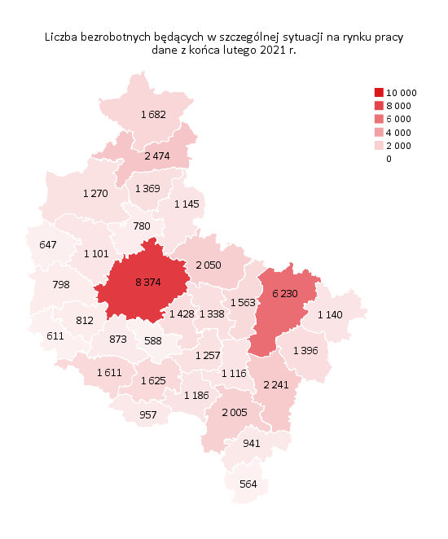
Powrót do spisu tabel

M3
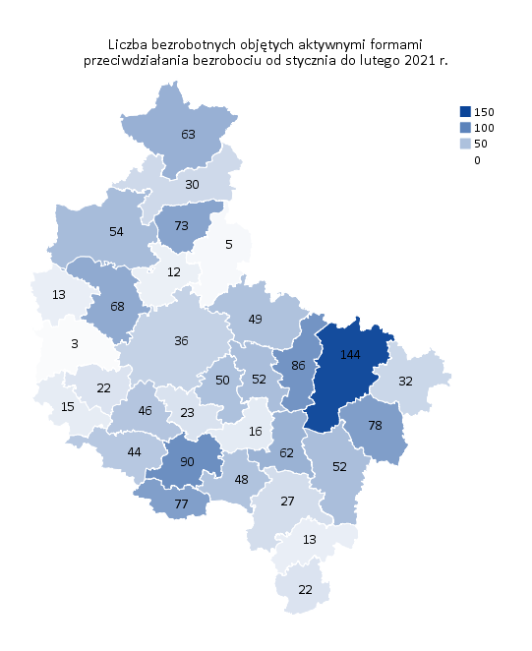
Powrót do spisu tabel

M4
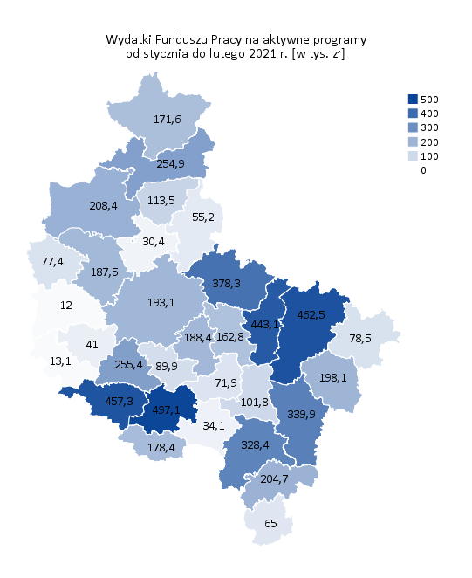
Powrót do spisu tabel

M5
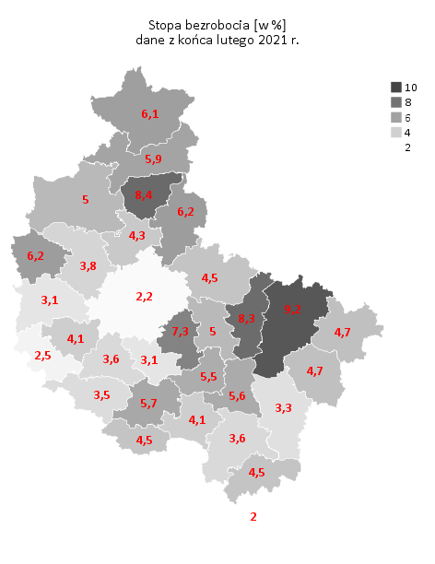
Powrót do spisu tabel

M6
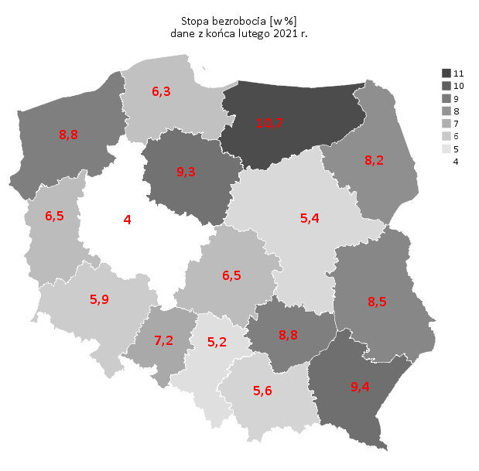
Powrót do spisu tabel

